Hoja1
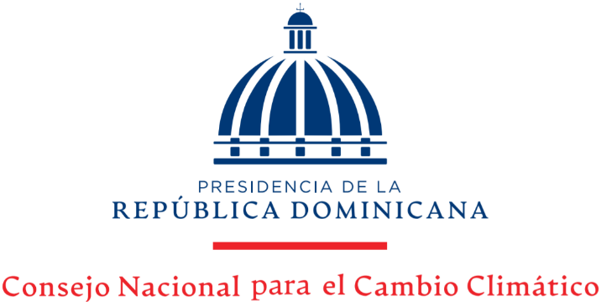

Estadísticas Solicitudes Recibidas OAI
Trimestre Octubre- Diciembre 2022

 |  |  | Respuesta
 |  |  | Resueltas |  | Rechazadas
Medio de solicitud | Recibidas | Pendientes | < 5 dias | 5 dias > | < 5 dias | 5 dias >
Fisica | 0 | 0 | 0 | 0 | 0 | 0
Electrónica | 2 | 0 | 2 | 0 | 0 | 0
311 | 0 | 0 | 0 | 0 | 0 | 0
Saip | 0 | 0 | 0 | 0 | 0 | 0
Total | 2 | 0 | 2 | 0 | 0 | 0

